表紙
令和２年１２月修正

 | 青 森 県 の 推 計 人 口

 | （令和２年８月１日 現在）

 | 県人口 １，２３２，０６４人 （対前月 ６１７人減少）
 | 自然動態 ７２９人減少 （出生者数 ６２６人、 死亡者数 １，３５５人）
 | 社会動態 １１２人増加 （転入者数 １，５０６人、 転出者数 １，３９４人）

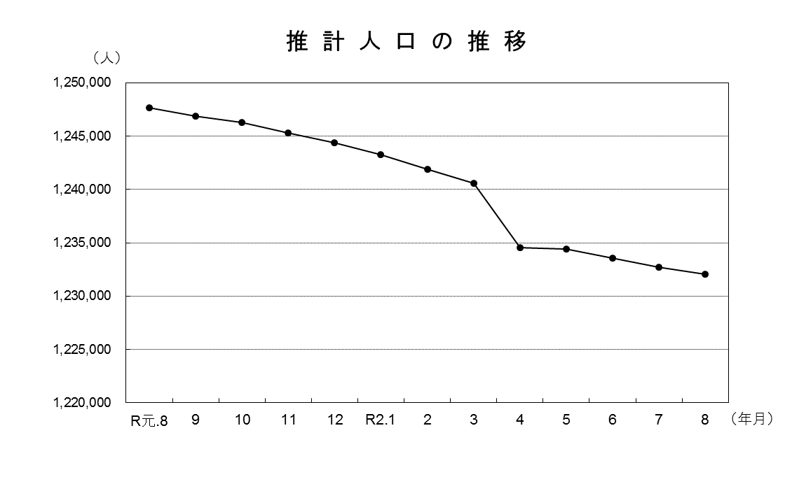

青森県企画政策部統計分析課

